Solicitud gráfica
 | Área: | Matemáticas |  |  | Fecha:
 | Grado: | 7
 | Título del tema: | La semejanza |  |  | ¿Cuaderno de estudio o recurso? | Recurso
 | Editor: |  |  |  | Motor del recurso | F8

 | Código guión o recurso: | MA_07_12_REC | ← Para determinar este código, visite la hoja de Ayuda
 |  |  |  |  | ESPECIFICACIÓN DE ARCHIVOS A ENTREGAR
Núm. | Archivo Shutterstock o ruta en web | Imagen para: | Tipo | Ubicación de la imagen en el recurso F8 | Nombre imagen SMALL | Tamaño imagen SMALL | Nombre imagen ZOOM | Tamaño imagen ZOOM | Descripción | Observaciones
IMG01 | ver observaciones | Recurso F8 |  | Contenido | MA_07_12_REC_IMG01.jpg | 643 x 450 px |  |  | Dos cuadriláteros como los que se muestran en la figura de referencia. Son semejantes, uno es ampiación del otro, pero con diferente tamaño. En esta imagen no aparecen las letras que identifican los vértices. | 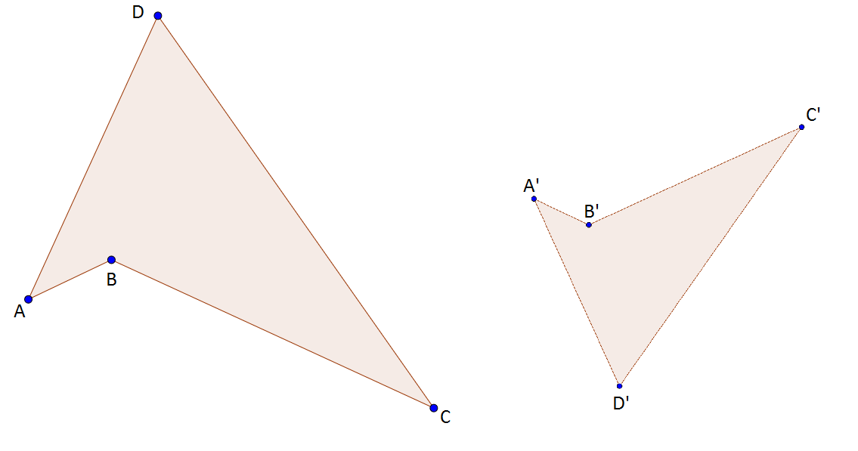
IMG02 | ver observaciones | Recurso F8 |  | Contenido | MA_07_12_REC_IMG02.jpg | 643 x 450 px |  |  | Cuadriláteros como en la referencia, con las letras que identifican los vértices.
IMG03 | ver observaciones | Recurso F8 |  | Contenido | MA_07_12_REC_IMG03.jpg | 643 x 450 px |  |  | Cuadriláteros con sus ángulos indicados: - Ángulo A: 40° - Ángulo B: 230° - Ángulo C: 30° - Ángulo D: 60° En los posible resaltar los ángulos iguales con el mismo color
IMG04 | ver observaciones | Recurso F8 |  | Contenido | MA_07_12_REC_IMG04.jpg | 643 x 450 px |  |  | Resaltar con el mismo color las parejas de lados correspondientes: - AB y A'B' - BC y B'C' - CD y C'D' - DE y D'C'
IMG05 | ver observaciones | Recurso F8 |  | Contenido | MA_07_12_REC_IMG05.jpg | 643 x 450 px |  |  | Cuadriláteros de la primera figura con los siguientes valores para los lados: - AB= 5,1 cm - BC= 20,25 cm - CD= 27 cm - DA= 18 cm - A'B'= 18 cm - B'C'= 13,5 cm - C'D'= 3,4 cm - D'A'= 12 cm
IMG06 | ver observaciones | Recurso F8 |  | Contenido | MA_07_12_REC_IMG06.jpg | 643 x 450 px |  |  | Cuadriláteros que incluyen los ángulos y las longitudes de los lados de las figuras como se describen para las figuras anteriores.

